SFERA Robur 3reihig 3RT
4 | 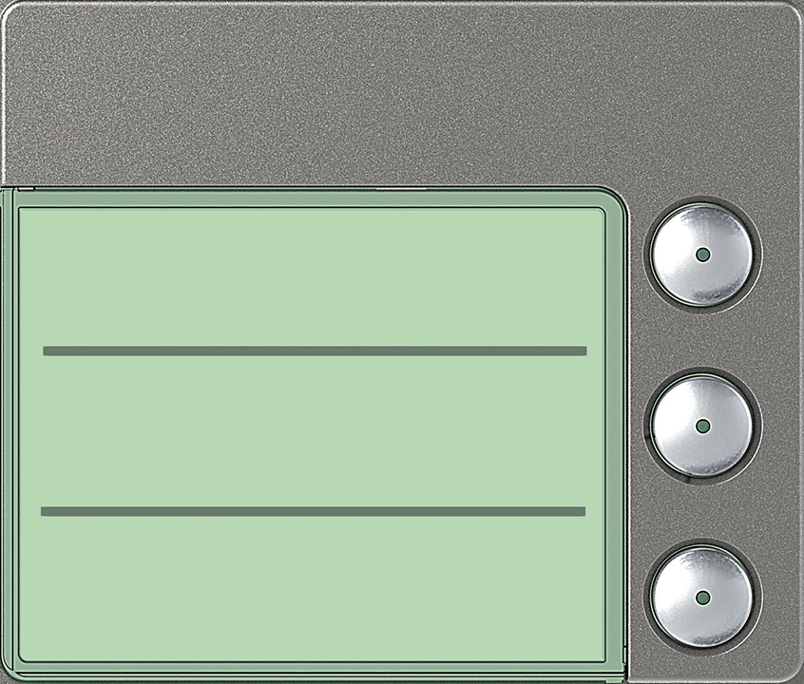 | Ruftasten 3 Ruftasten: 352045

 | benötigte Felder ausfüllen und Schrift anpassen ausdrucken und an den gestrichelten Linien ausschneiden ( getestet mit HP Drucker )

3

2

1

